关系图
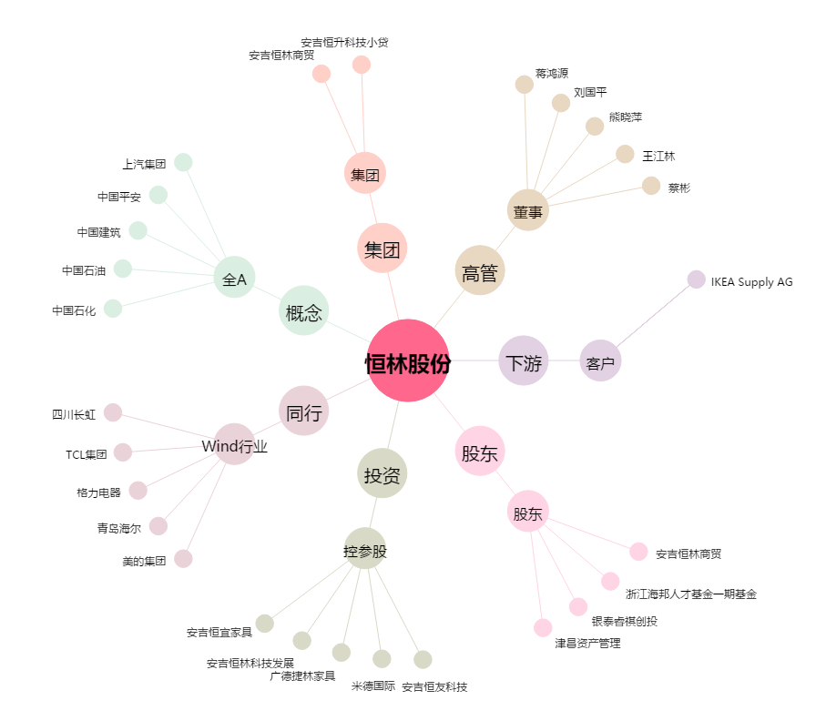
恒林股份[603661.SH] - 关系概览图

